Sheet1
SMILES | n_tokens | ROMol
CC(=S)Nc1cccc(C)c1OCC | 21 | 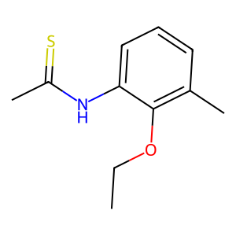
CNC(=O)NC(=O)c1ccccc1 | 21 | 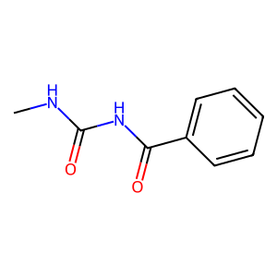
CCOC(=O)c1cnc2cc(C)cc2cc1 | 26 | 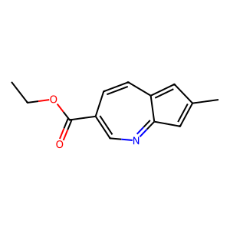
CC(C)CCCC(=O)CCC1CCCCC1 | 23 | 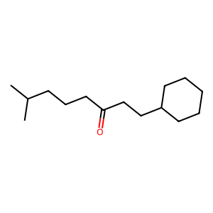
c1cc2cc(cccc2)c1 | 18 | 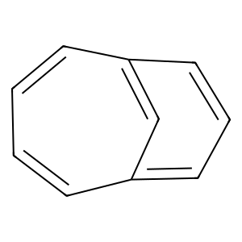
C[C@@H](Cc1ccccc1)Nc1ccccc1 | 27 | 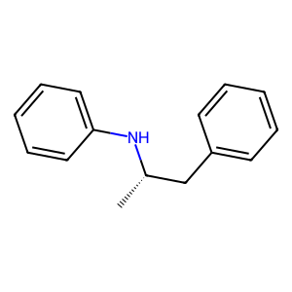
CC(C)CCCSc1ccccc1 | 17 | 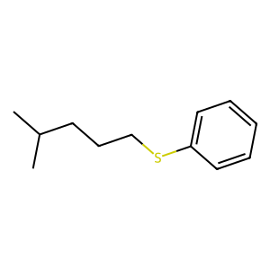
COC(=O)NCC(=O)CCCc1ccccc1 | 25 | 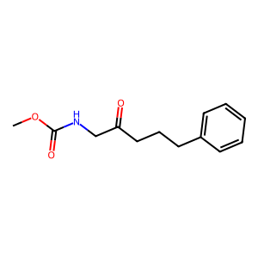
COC(=O)NC(=O)CCC1CCCC1 | 22 | 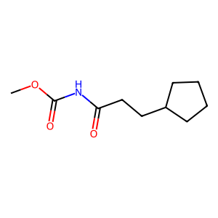
O=C(Nc1cccnc1)N1CCCCC1 | 22 | 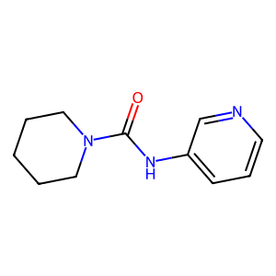
S=C(Nc1ccccc1)c1ccccc1 | 22 | 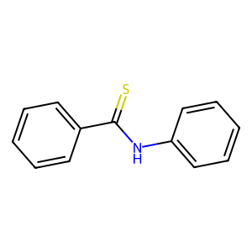
O=C1CCCCCCC(=O)c2ccccc21 | 24 | 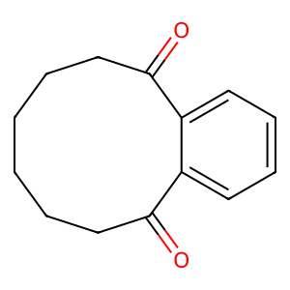
CCC(C)CCC(=O)c1ccccc1 | 21 | 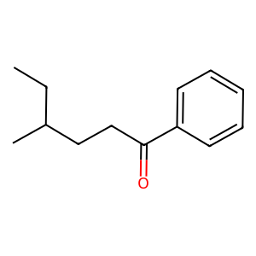
CC(C)NCC(=O)c1cccc(C)c1 | 23 | 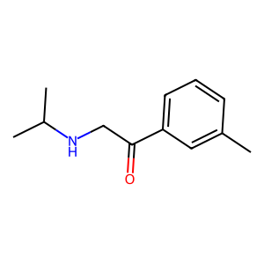
CCC(=O)Nc1cnc(C)c(F)c1 | 22 | 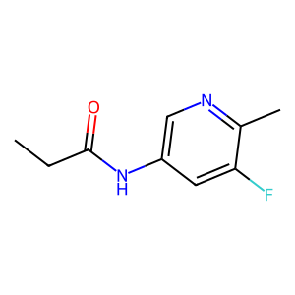
COC(=O)CCC(=O)c1ccccc1 | 22 | 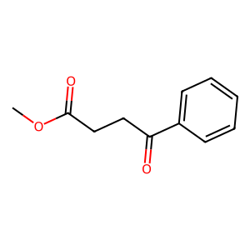
COCC(=O)c1ncccc1 | 16 | 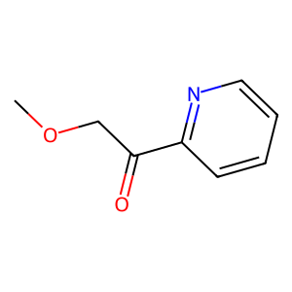
CC(C)CNc1cccc(C)c1OC=O | 22 | 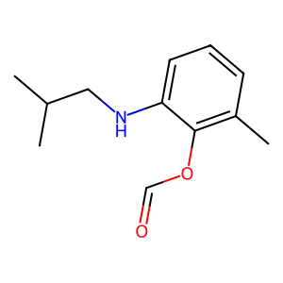
Fc1cc(C)c(CC)c(Cl)c1 | 18 | 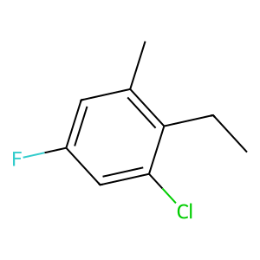
CCc1c2cccccc2cc1 | 17 | 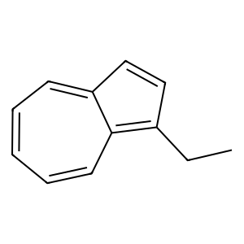
CC(=O)NCC(C)C(C)(C)c1ccc1 | 27 | 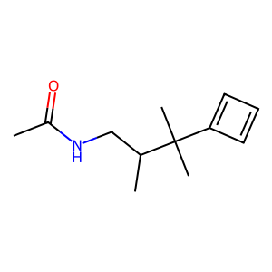
CCSC(=O)c1cccnc1 | 16 | 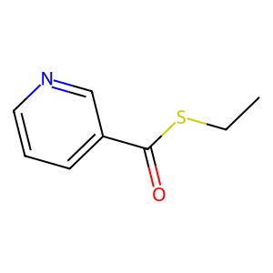
CC(C)CCOC(=O)c1ccccc1 | 21 | 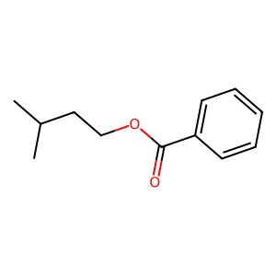
CCOCC(C)C(=O)Nc1cccnc1 | 22 | 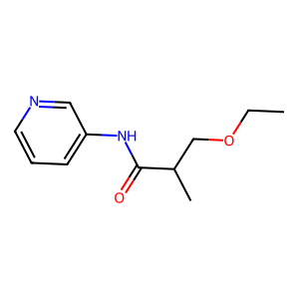
CC(C)CC(=O)c1ccccc1 | 19 | 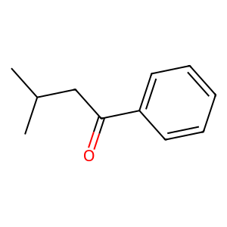
CCC(C)c1cccc(OC)c1 | 18 | 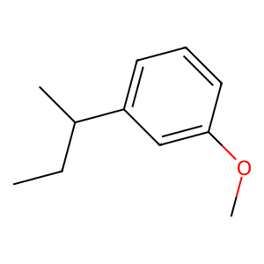
CCC(=O)Nc1ccccc1 | 16 | 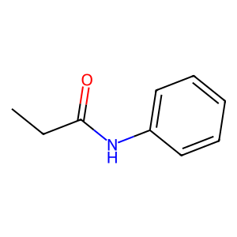
CCCC(=O)Nc1ccccc1 | 17 | 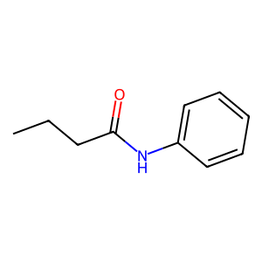
O=C(Nc1ccccn1)c1ccccc1 | 22 | 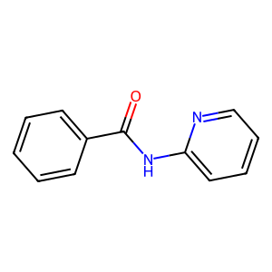
C[C@@H](Cc1ccccc1)c1ccccc1 | 26 | 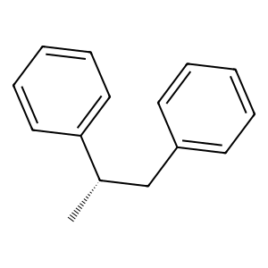
O=C(Nc1ccccc1)c1ccccc1 | 22 | 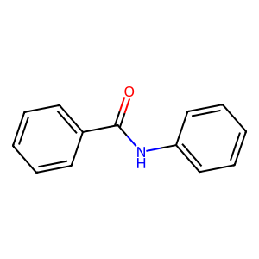
COc1ccc(C)cc1NCC(=O)[O-] | 24 | 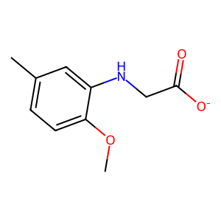
CC(=O)Nc1ccccc1 | 15 | 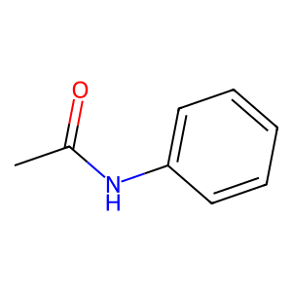
CCOCC(=O)c1ccccc1C(C)C | 22 | 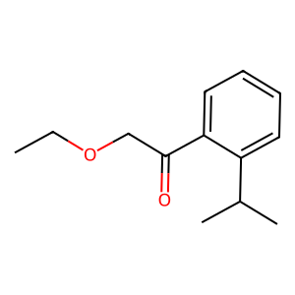
C=C(NC)C(=O)c1ccccc1 | 20 | 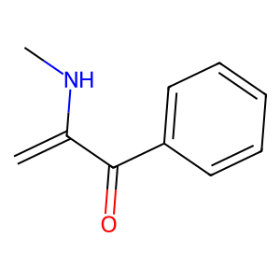
CCOC(=O)Cc1cccc(O)c1 | 20 | 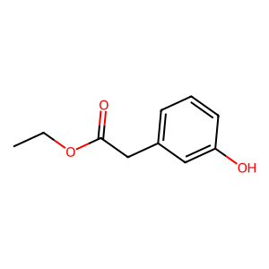
Brc1cccc2cccc(F)c12 | 19 | 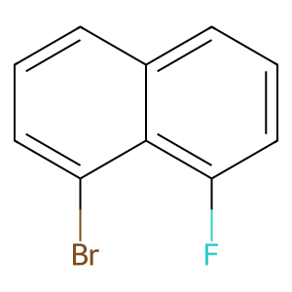
Cc1ncccc1C(C(=O)cc1)cccc1 | 24 | 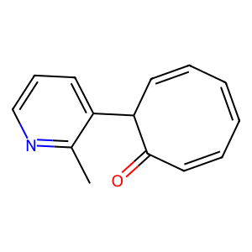
CCCC(=O)Nc1ncc(C)c(C)c1 | 23 | 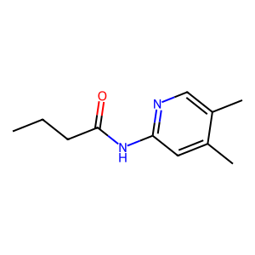
CCOC(=O)c1ncc(C)c(O)c1 | 22 | 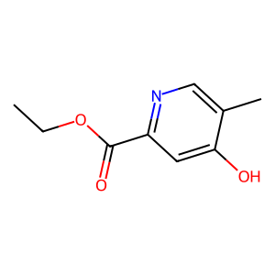
COc1ccc(C)c(C)c1 | 16 | 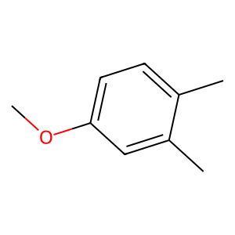
NOC(Cc1ccccc1)c1ccccc1 | 22 | 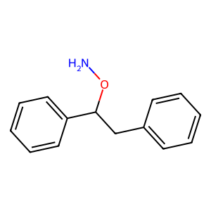
CCC(=O)Nc1ccccc1 | 16
CCOC(=O)c1c(C)cc2ccccc2c1 | 23 | 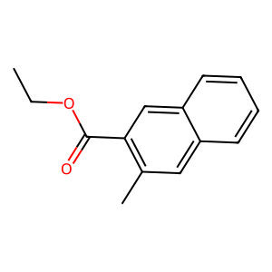
CC(C)CC(=O)CCCCC(C)C | 20 | 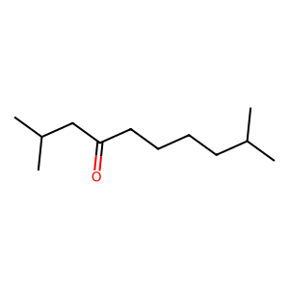
CCN(C)CC(=O)c1ccccc1 | 20 | 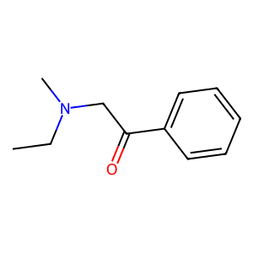
COC(=O)C(=O)c1ncccc1 | 20 | 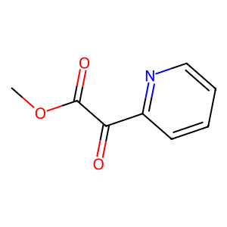
CC(C)CSC(=O)c1ccccc1 | 20 | 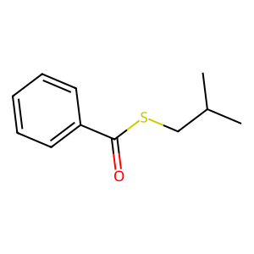
CC(C)CCC(=O)Nc1ccccc1 | 21 | 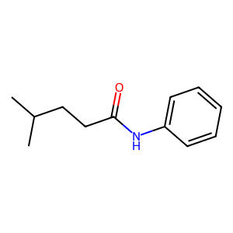
CC(C)CC(C)CCCC(=O)Nc1ccc1 | 27 | 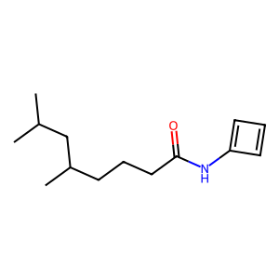
CCCC(=O)c1ccccc1 | 16 | 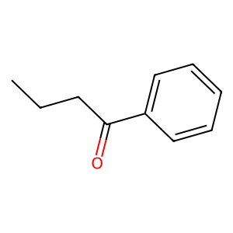
CC(C)Cc1cc(Cl)c(=O)c1CC | 25 | 
CCC(C)CCC(C)c1ccc(O)cc1 | 23 | 
O=S(=CO)c1ccc(Cl)cc1 | 23 | 
C[C@H]([NH3+])CCNc1ccc(O)cc1 | 28 | 
CCC(C)COC[C@@H]1CC(=O)c2ccccc12 | 31 | 
CCCC(=O)Nc1n[nH]c2ccccc2o1 | 24 | 
CCOC(=O)c1ccccc1CC | 18 | 
CCOC(=O)Nc1ccc(N)cn1 | 20 | 
COc1ccc(N)nc1Cl | 15 | 
CC(C)c1cccc(Cl)c1Cl | 19 | 
COC(=O)CC(=O)c1cccc(F)c1 | 24 | 
CC(C)CC(C)CC1CCCOCCCC1 | 22 | 
COC(=O)Nc1ccc(O)cc1 | 19 | 
Cc1ccccc1C(C)c1CCCCCCCC1 | 24 | 
CC(C)CSC(=O)c1ccccc1 | 20
CC(C)OCCC(C)c1cc2ccccc2cc1 | 26 | 
COC(=O)NNc1cc2cccc(C)c2cc1 | 26 | 
COC(C)CCC[C@H]1CC1CC | 21 | 
O=C(Nc1ccccc1)c1ccccc1 | 22
O=C(Nc1ccc(Cl)cc1)CC1CCCCC1 | 27 | 
CC(C)CCC(=O)Nc1ccccc1Cl | 23 | 
CCOC(=O)c1cccc(C)cc1=O | 22 | 
Cc1cccc(CC)c1Cl | 15 | 
O=C(Nc1ccccc1)c1ccccc1 | 22
O=C(Nc1ccccc1Cl)c1ccccc1 | 24 | 
CSc1cccc(C(C)=O)c1 | 18 | 
O=C(Nc1ccccc1)c1ccccc1 | 22
CCOC(=O)CCCOc1cc2cccccc2c1 | 27 | 
CCC(C)c1ccccc1Br | 16 | 
O=C(Nc1ccccn1)[C@H]1CO1 | 23 | 
CCC(=O)Nc1cccc(O)c1Cl | 21 | 
COC(=O)Nc1cccc(C)c1 | 19 | 
CCC(=O)c1[nH]cc2cccc(Br)cc2c1 | 31 | 
COCc1ccc(C)c(=O)c2cccc2c1 | 26 | 
COC(=O)NCC(C)c1ccccc1 | 21 | 
O=C(Nc1ccccc1)CCCC[C@H]1CCO1 | 28 | 
O=C(Oc1cccc(O)c1)c1ccccc1 | 25 | 
CCOC(C)C(=O)c1ccccc1 | 20 | 
O=C(Nc1ccccc1)c1ccccc1 | 22
Cc1ccc(Cl)c(C)c1NCC(C)CCCC | 26 | 
CC(C)(C)CCCOC(=O)COc1ccc1 | 27 | 
N#CC(=O)CC(=O)c1ccccc1 | 22 | 
O=C(Nc1nncc(Cl)c1)c1ccccc1 | 26 | 
O=C(Nc1cccnc1)c1ccccc1 | 22 | 
Fc1cccc(NC[NH2+]CC)c1O | 22 | 
COc1ccc(C)c(C)c1Cl | 18 | 
COC(=O)NC(C)c1ccccc1 | 20 | 
COC(C)CNc1cc(C)c2ccccc2c1 | 25 | 
CC[N+](C)(OC)CCC(=O)COc1ccc1 | 30 | 
O=Cn1ccc(Cl)c(Cl)c(Cl)c1 | 27 | 
O=C(Nc1ccco1)c1ccccc1 | 21 | 
CSc1cnc(COC)c(C)c1 | 16 | 
CC1CCCCCC(=O)NCC1 | 17 | 
CCC(=O)CCOCC(C)c1ccccc1 | 23 | 
COC(=O)c1nnc2ccccc2ccc1 | 27 | 
CC(C)CCOC1CCCC(C)CCOC1CCC | 25 | 
COc1ccc(C)c(C)c1 | 16
O=C(Nc1ccc(Cl)cc1)c1cccnc1 | 26 | 
CCC(=O)[C@@H](S)Sc1ccccc1 | 25 | 
C=C(NC)CC(C)C(C)c1ccccc1 | 24 | 
CCOC(=O)c1ccccc1 | 16 | 
Nn1cnc(-c2ccncn2)c1 | 19 | 
CCn1ccc(C=O)c1Br | 16 | 
CCC(=O)NC(=O)NC1CCCCCC1 | 23 | 
O=C(Oc1cccc(Cl)c1)c1ccccc1 | 26 | 
CCC(=O)NC1CCC(C)(C)COCCC1 | 25 | 
CCCC(=O)CC(N)c1ccccc1 | 21 | 
CS(C#C)c1ccccc1Cl | 20 | 
O=C1CC[C@H]1CCCCCC1CCCC1 | 24 | 
CCC(=O)Nc1ccc(C)c(C)c1 | 22 | 
CCN(C)CNNc1ccc(O)cc1 | 20 | 
CCOC(C)c1ccccc1Cl | 17 | 
COC(C)NC1CCCCC(C)CCCC1 | 22 | 
CCOc1cc2cccc2cccc2ccc12 | 25 | 
COC(=O)NC(=O)c1ccc(C)cc1 | 24 | 
CCC(=O)CCOc1ccccc1Cl | 20 | 
O=C(Nc1ccco1)c1ccccc1 | 21
CC(C)CCS(=O)c1ccccc1 | 20 | 
O=C(Nc1ccccc1)c1ccccc1 | 22
COC(=O)CCCC(C)(C)COCCCC | 23 | 
CCCC(=O)[C@@H](C)OCS(C)CCC | 29 | 
CCN(CC)CC(=O)c1ccccc1 | 21 | 
COCC(=O)c1cccc(C)c1 | 19 | 
CC(=O)Nc1cc(C)c(Cl)cc1 | 22 | 
Clc1cccc(NC(F)C(F)F)n1 | 22 | 
CCC(C)[C@H](C)OCc1cccc(C)c1 | 27 | 
COC(=O)NC(=O)c1ccccn1 | 21 | 
CCOC(=O)CCC(C)Cc1ccccc1 | 23 | 
CCn1c(C)cc(C)c1CCCCO | 20 | 
O=C(NCc1cccnc1)c1ccccc1 | 23 | 
CCOC(=O)c1ccc(O)cn1 | 19 | 
Cc1cc(NC)n(Cl)c2ccccc2c1 | 24 | 
CC(C)(C)CCCCCC1CCCCC1 | 21 | 
COC(=O)c1ccc(C)c(Cl)c1 | 22 | 
Cl[C@@H](c1ccccc1)c1ccccc1 | 21 | 
CCOC(C#N)c1cccc(C)c1C | 21 | 
COC(CC)CC(=O)c1ccc(C)cc1 | 24 | 
COC(=O)C1COCCOCCC1 | 18 | 
O=C(Nc1ccccc1)c1ccccc1 | 22
CCC(=O)NCC(=O)CCCC1CCCCCC1 | 26 | 
Cc1cc2cccccccc2c1CC(Cl)Cl | 31 | 
O=CCCC(=O)Nc1cc2ccccc2cc1 | 25 | 
CCOC(=O)c1ccccc1 | 16
COCC(=O)c1cccc(C)n1 | 19 | 
CCC(=O)NC(C)CCc1ccccc1 | 22 | 
CC(C)C[C@@H]1CCCCCCCC1 | 17 | 
CC(C)CNC(=O)c1ccc(C)cc1 | 23 | 
CCOC(=O)c1cccc(C)c1 | 19 | 
O=C(Nc1ccccc1)c1ccc(Cl)cc1 | 26 | 
CCc1ccc(NC(=O)Nc1ccccc1)o1 | 29 | 
COC(CC)CC(=O)c1cc(Br)ccc1 | 25 | 
O=C(Nc1ccccc1)c1ccccc1 | 22
COCC(=O)c1ccccc1 | 16 | 
CCC(=O)NC(=O)c1ccccc1 | 21 | 
O=C(Nc1ccccc1)c1ccoc1 | 21 | 
N#CC(=O)Nc1ccc(Cl)cc1 | 21 | 
CC(C)CCCOCC(=O)c1ccccc1 | 23 | 
Cc1cccc(NC(=O)NCCC)c1 | 21 | 
CCC(=O)NCc1cccc(OC)c1 | 21 | 
CCCc1cccc(=O)cc1 | 16 | 
CCOC(=O)c1cccc(C)c1 | 19
COC(=O)c1nc(OC)ccc1 | 19 | 
CCC(CC)[C@H](O)CCc1ccccc1 | 25 | 
CCC(=O)NCC(=O)c1ccccc1 | 22 | 
COC(=O)CCn1nnnc1 | 16 | 
Cc1cccc(Sc2ccccc2)c1 | 20 | 
CCn1cc(N)c(Cl)n1 | 16 | 
CC(=O)Nc1cc(C)cc(O)c1 | 21 | 
CC(=O)NC(=O)c1ccccc1 | 20 | 
CCOC(=O)c1ccccc1NC | 18 | 
COC(=O)NCC(=O)C1CCCCCcc1 | 25 | 
O=C(Nc1ccccc1[O-])c1ccccc1 | 26 | 

